B 1 89783-05 00
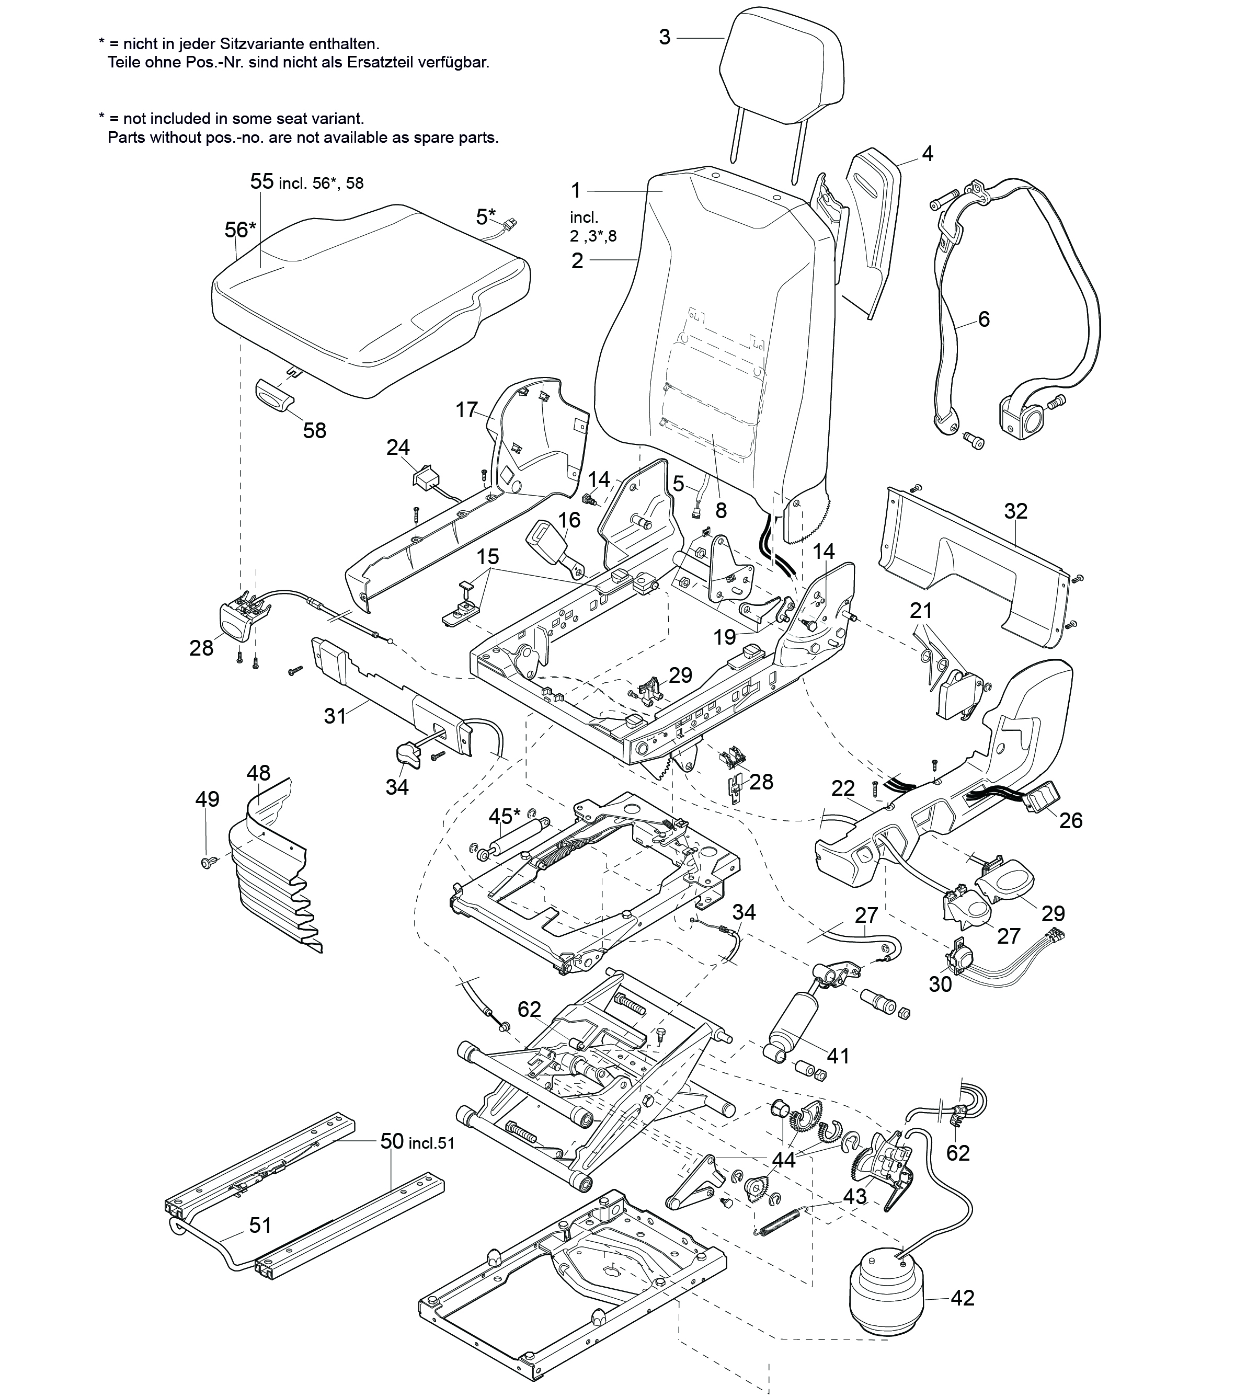
Ersatzteilliste / Spare part list

Ident-Nr. / Ident-no | 89783-05
Bennenung / term | ISRI 6860/870 NTS li.
 | ISRI 6860/870 NTS LH
Kunde / customer
Projekt / project
Stand / stand | 15.12.2016

